Sheet1
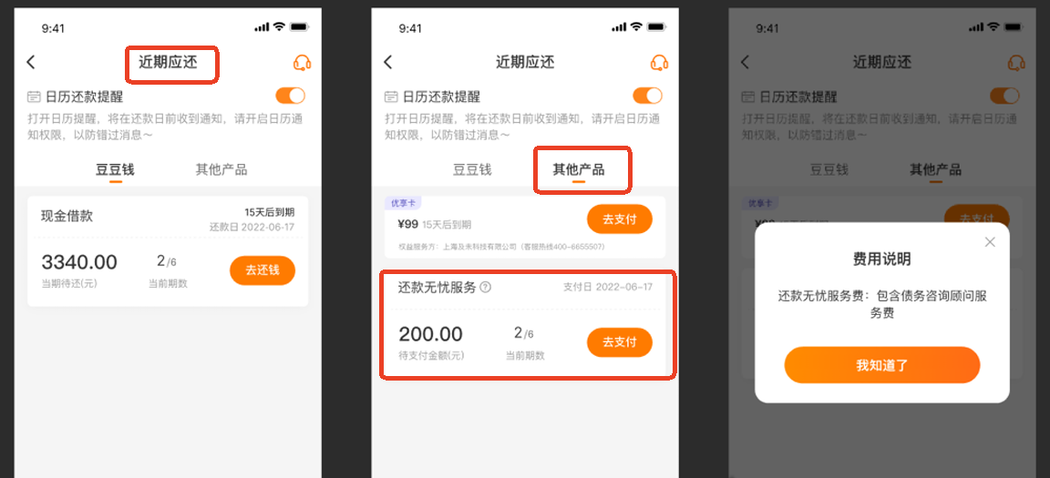
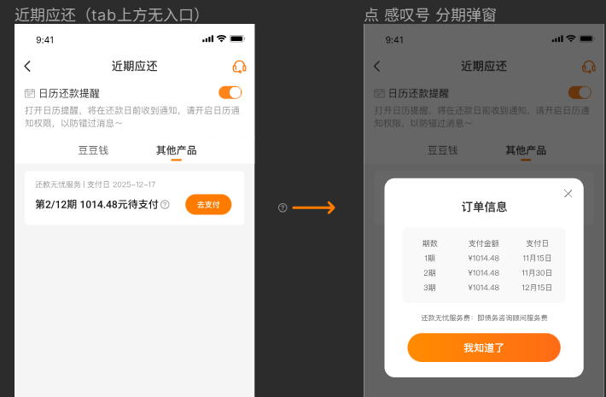
费用类型 | 债务咨询顾问服务费 （2025年10月23日上线展示样式1、2025年11月12日上线展示样式2）
适用客群 | 部分豆豆钱的客户 |  | UI图
含义 | 服务公司向借款人提供综合性债务咨询顾问服务，包括但不限于债务正常履行期间及债务逾期发生后提供的为保证债务履行而产生的服务，并向借款人收取的费用。
展示页面 | 展示样式1：APP端：提现页面及还款页面均会显示； 客服系统：增值业务信息。同时会有订单标签，标签名：债务咨询顾问服务费。 12/19更新为分期账单 1.分期逻辑：根据权益订单金额确定分期期数，每间隔10天拆分为下一期，T0、T10、T20....... 2.扣费逻辑：首期账单放款成功后1小时扣款（保持不变），扣款失败连续批扣30天（10:00），期间不影响分期账单出账扣款，每期账单扣费为独立指令，扣得则正常填账，以明细展示为准
 | 展示样式2：APP端：提现页面展示“还款无忧服务费” APP端：近期应还—其他产品—还款无忧服务
注意事项 | 1、仅支持银行卡扣款、客户APP端主动还款。不支持微信、支付宝、聚合码、存对公、客服手扣等形式。
 | 2、若客户订单仅“债务咨询顾问服务费”未还款的话，APP端/客服系统端订单不显示逾期；
 | 3、若债务咨询顾问服务费未扣款成功，会持续扣款。
 | 4、客服系统支持债务咨询顾问服务费的取消或退费。且支持勾选全部或部分，仅扣款成功的账单才支持退费。
 | 5、客户在借款时看到的还款计划表中每期还款金额不包含债务咨询顾问服务费。还款计划表最下方会展示其他费用/还款无忧服务，XXX金额（XX元/月，共XX个月） 部分的债务咨询顾问服务费会在客户订单放款成功后的还款计划表中展示。
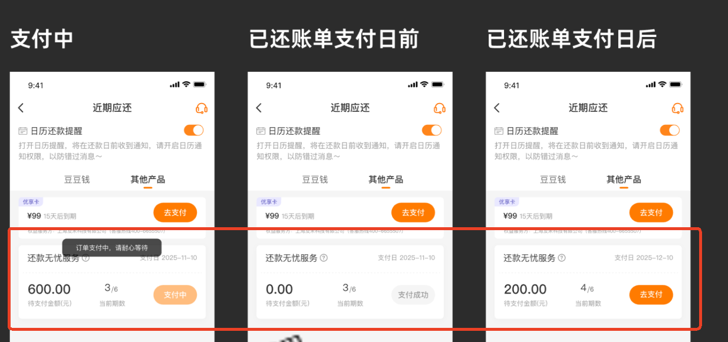
 | 6、若”债务咨询顾问服务费”取消成功或退费成功，则APP端会不再展示该费用。部分取消/退费，则部分不展示。全部取消/退费，则全部都不展示。 举例：客户A，订单中有债务咨询顾问服务费。但客户A要求退费了第一期，则客户A的APP端这笔订单的第一期还款计划等不展示。剩余的期数未取消，均正常展示。
 | 7、系统连续扣款一直未扣成功。债务咨询顾问服务费不会有取消等显示。仍会保持没有扣款成功的展示，支持主动还款。 客服系统端的“手动扣款”、“生成清贷账单“”生成聚合码“”生成当期还款账单“等展示的金额中不包含债务咨询顾问服务费。
处理规范 | 1、 若客户进线表示自己的银行卡无法扣款成功。 ”债务咨询顾问服务费”的金额不支持存对公、微信支付宝、聚合码等方式还款。仅支持银行卡扣款，故需要引导客户换卡。若客户无法换卡，可先引导客户把其他款项通过存对公、聚合码（如支持）等形式还款。然后再引导客户换新卡，等待扣款。
 | 2、 （仅针对还款计划表中包含债务咨询顾问服务费的订单）若客户进线咨询为什么APP端还显示“部分已还”。 坐席可查看订单标签，若是有“债务咨询顾问服务费”标签的话，可告知客户有XX金额待还款。请保持卡内余额充足，等待系统扣款即可。
 | 3、（仅针对还款计划表中包含债务咨询顾问服务费的订单）若客户进线反馈称为什么借款时提示的每月还款金额跟放款成功后显示的每月还款金额不同。坐席查看是否为“债务咨询顾问服务费“订单，若是，则告知客户借款时还款计划中是统一显示的其他费用金额。是债务咨询顾问服务费。你可以通过每期还款的金额中查看到。
 | 4、若客户对于收取的费用不认可，可解释安抚挽留。挽留无效客户仍要求取消或退费。 一线坐席： 取消：与客户明确是全部取消，还是部分取消；（根据客户的诉求，无需主动询问），明确后系统操作取消即可 退费：坐席可记录客户诉求，则升级主管，告知客户反馈服务方申请，预计1-3个工作日处理（原路退回，一般当天能到） 主管&高阶&二线： 直接操作退费，退费金额以系统为准，处理后一线&主管无需回电。 操作路径： 客服系统-订单万能查询-增值业务信息——债务咨询顾问服务费：取消/退费；点击“取消/退费”，可查看每期应还及总共还款。选择对应的账单即可操作。 客户咨询除取消订单、退费外的其他问题：建回电处理工单反馈作业，作业反馈服务方处理 对接邮箱：lichunling@gigamc.com抄送huangshuang@gigamc.com；kongluyao@gigamc.com 反馈内容：①姓名；②身份证；③手机号（平台注册手机号+本次客诉使用的手机号。如不特别注明则默认为同一号码）；④债务咨询顾问服务费订单信息：开通时间，订单金额，分期期数；⑤ 问题描述 账单日前不支持退费的对客话术： 先生/女生您好，您的问题我司会代为向服务方反馈，但由于您的订单生成时间较短，预计对接处理时效较慢，建议您在【具体账单日】后查询退款情况，如未及时收到款项，可再次进线客服协助处理，谢谢~ 鉴于首解影响，如果最近的账单日在3天内坐席需正常跟进 | 客服系统显示 |  | 客服系统-订单万能查询-账单信息——债务咨询顾问服务费：取消/退费； 点击取消，可查看每期应还及总共还款
相关话术 【话术大全—费用相关—“债务咨询顾问服务费“】 | Q：什么是债务咨询顾问服务？
 | A：您好，服务公司向借款人提供综合性债务咨询顾问服务，包括但不限于债务正常履行期间及债务逾期发生后提供的为保证债务履行而产生的服务，并向借款人收取的费用。
 | Q：我的订单结清了，为什么订单上面还显示有部分待还的钱？（仅针对还款计划表中包含债务咨询顾问服务费的订单）
 | A：您好，你的该笔订单包含债务咨询顾问服务费。目前还有XX期的费用待还。建议您保证卡内余额充足，等待系统扣款。
 | Q：那个债券咨询顾问服务费不还会上征信显示逾期吗？
 | A：您好，具体以征信报告上为准。建议您正常还款。
 | Q：为什么要收这笔钱？你这个钱是强制收的。不合法的。
 | A：您好，因为该笔费用是向借款人提供综合性债务咨询顾问服务，包括但不限于债务正常履行期间及债务逾期发生后提供的为保证债务履行而产生的服务收取的。是符合国家规定的。请您放心。
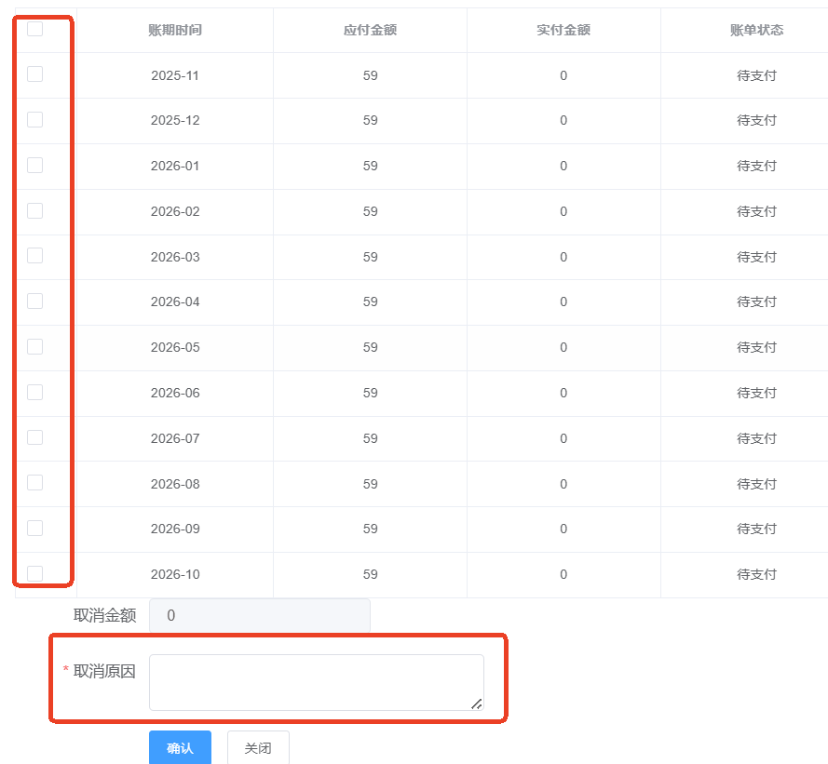
 | 实际业务场景：很多客户银行卡有问题，无法银行卡扣款，我司会使用存对公的方式做兜底。但是债务咨询顾问服务费是不支持存对公、微信支付宝等还款方式。仅支持银行卡还款。 Q：针对此情况。客户进线咨询：其他都能存对公，就这点钱不能存。银行卡没有。到时候逾期上征信了你们负责吗？是你们的问题，要是逾期上了征信，你们全权负责。
 | A：您好，建议您可以更换下其他银行卡，避免因为未还款导致APP端订单未结清。
 | （若客户追问，逾期了上征信你们负责吗）坐席回复：您好，您的该笔订单逾期情况可查看APP端，以APP端显示为准。逾期会展示“逾期”字样。建议您更换下其他银行卡尽快处理。
 | Q：APP上面一直显示“部分已还”，怎么回事？不还算不算逾期，上不上征信。
 | A：（核实是“债务咨询顾问服务费”的钱没有扣款成功）您好，为您查看该笔订单，还有XX元未还款，建议您保持卡内余额充足等待扣款。
 | B：该笔订单逾期情况以APP端显示为准。逾期会展示“逾期”字样。征信以征信报告显示为准。建议您保持扣款卡余额充足等待扣款。

